CASO DE USO
 | FORMATO DE CASOS DE PRUEBAS
 | CO16
 | CASO DE USO | Cambiar estado de pedido
 | PRUEBA | Validar la editacion del pedido
 | DESCRIPCIÓN | Verificar si el sistema permite cambiarle el estado a un pedido
 | CONDICIONES DE EJECUCIÓN | Los unicos que pueden cambiarle el estado a un pedido son el administrador y el vendedor
 | MÓDULO | Pedidos

# | ENTRADA | RESULTADO ESPERADO | EVALUACIÓN DE LA PRUEBA | OBSERVACIONES
1 | Ingresamos a listar pedidos luego a editar pedido y elije el estado que requiera el usuario por ultimo click en aceptar | Alerta de cambio de estado exitoso | aprobado | 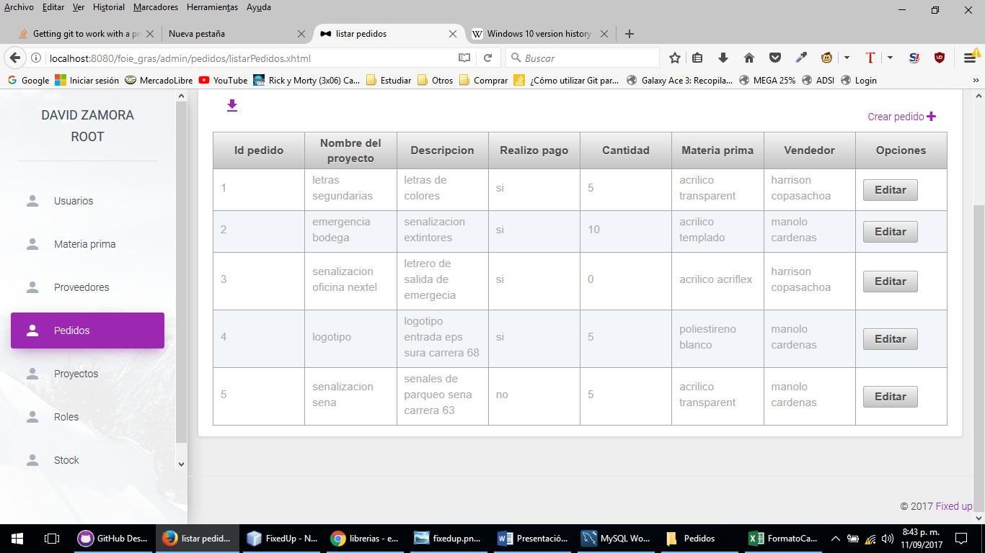
2 | Ingresamos a listar pedidos luego a editar pedido y elije el estado que requiera el usuario por ultimo click en aceptar | Alerta lo sentimos no se pudo cambiar el estado del pedido

